Hlavní
 |  |  |  |  | CZ

 |  |  | Objednávkový formulář ALU rámečků



 | Běžné rámečky |  |  | Posuvné rámečky

 |  | Objednávka skla



 | Barvy LACOBEL A MATELAC |  |  | Nákresy profilů a spoj. kování

Ceny jsou platné od 27.1.2026/Verze 8.4

cennik transportu PL
 |  |  |  |  | Powrót

Ramki zmontowane ze szkłem / szkło :
 | Pakowane w paczke |  | Na palecie
max wymiar ramki | do 800 x 800 mm | do 1400 x 800 mm | do 2300 x 750 mm | do 2750 x 750 mm
cena | 35,00 zł | 35,00 zł | 288,00 zł | 332,00 zł
w 1 paczce może być | max 3 sztuki frontów | max 2 sztuki frontów | max 20 sztuki frontów

Aby uzyskać informacje o kosztach wysyłki dla zamówień powyżej 20 ramek, skontaktuj się z obsługą klienta:

Ramki w elementach, same profile (bez szkła):
profile o max długości | do 1400 mm | 1401 - 2850 mm
cena | 35,00 zł | 71,00 zł |  |  | Zamówienie szkła
w 1 paczce może być | max 12 sztuki ramek | max 6 sztuki ramek

Przy dostawie na adres w jednym zamówieniu nie można łączyć ramki ze szkłem i bez szkła. |  |  |  |  | Podsumowanie

Typy profilů
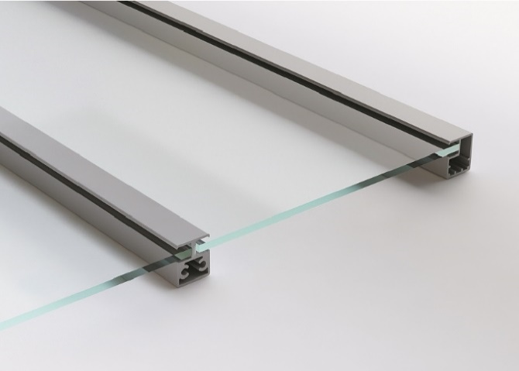
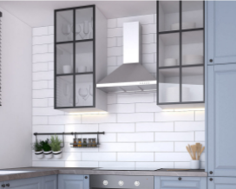
 |  |  | Nákresy profilů a spoj. kování |  |  | Úvod

Úzký ALU rámeček |  |  |  |  | Nákresy profilů
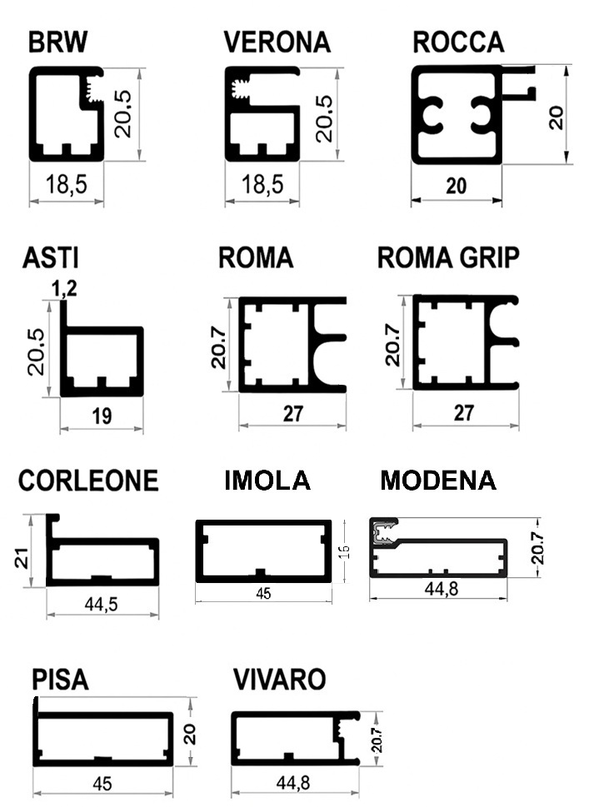
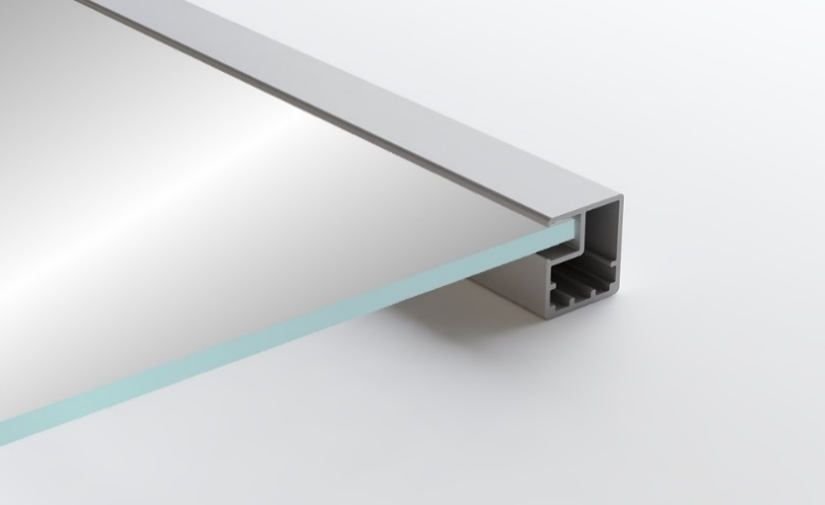
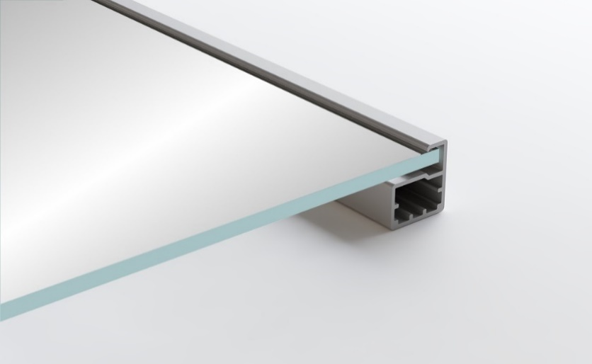
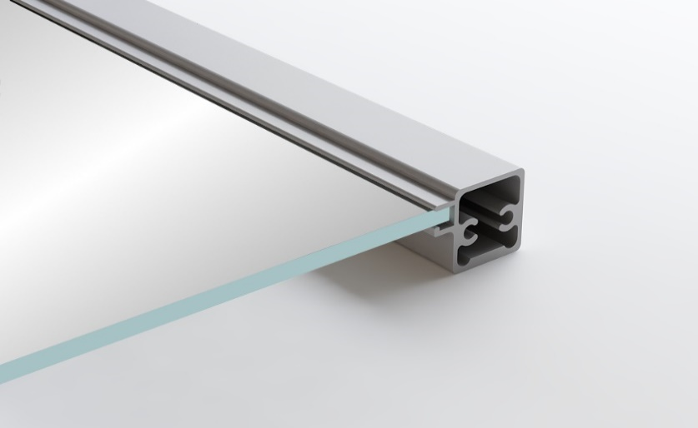
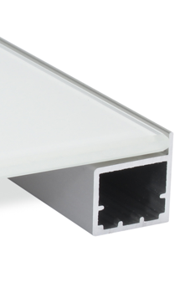

BRW | VERONA | ROCCA |  | ASTI

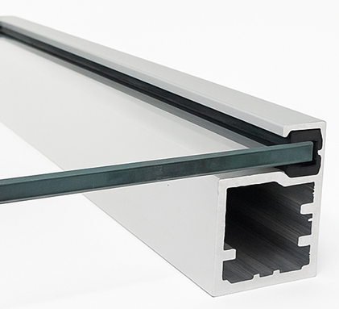
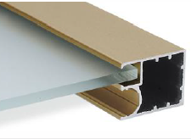
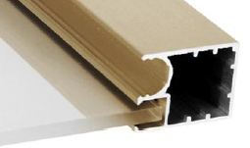
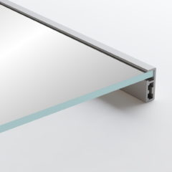

ROMA | ROMA GRIP | TREVISO |  | RIMINI

Široký ALU rámeček

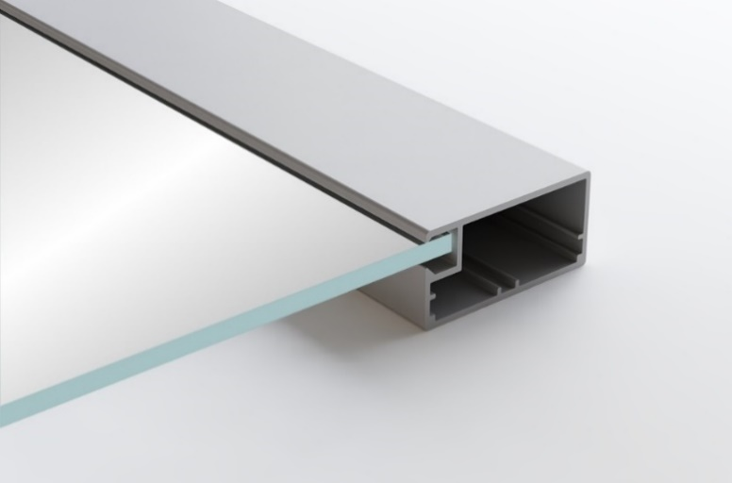

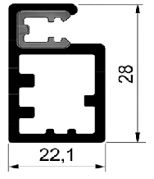

CORLEONE | VIVARO | MODENA
 |  |  |  |  | RIMINI
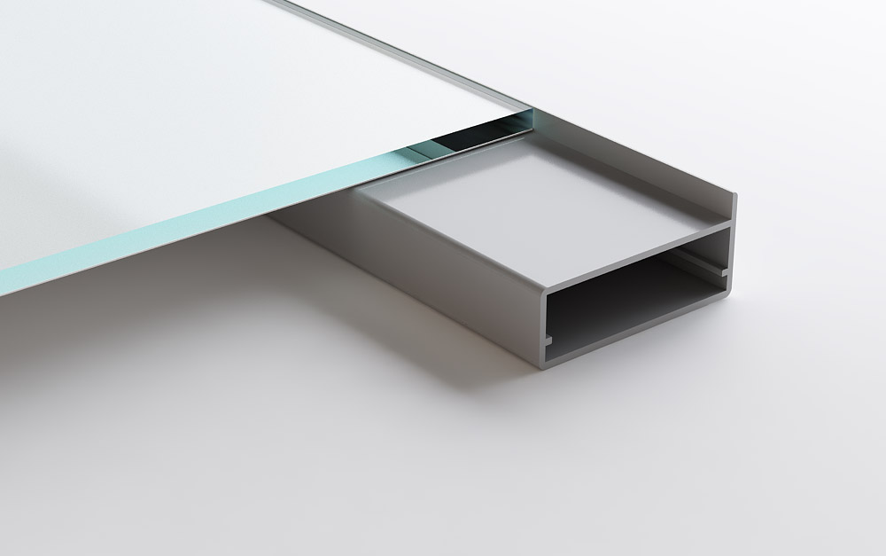
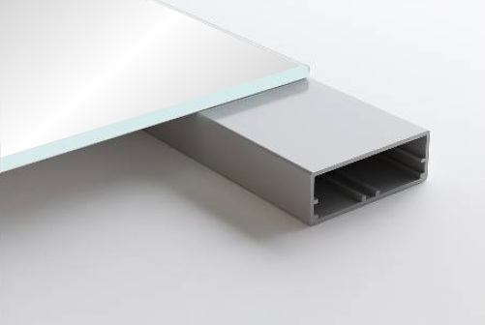
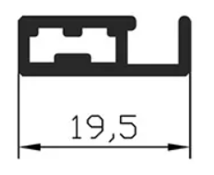

PISA | IMOLA
 |  |  |  |  | Minimální vzdálenost umístění závěsů

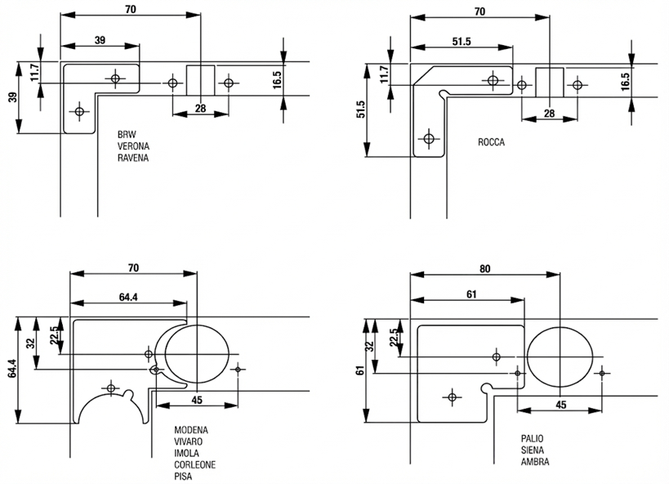
Kombinace 2 profilů
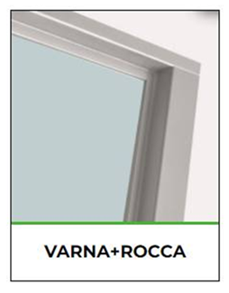

Dělící lišty

Barevnice
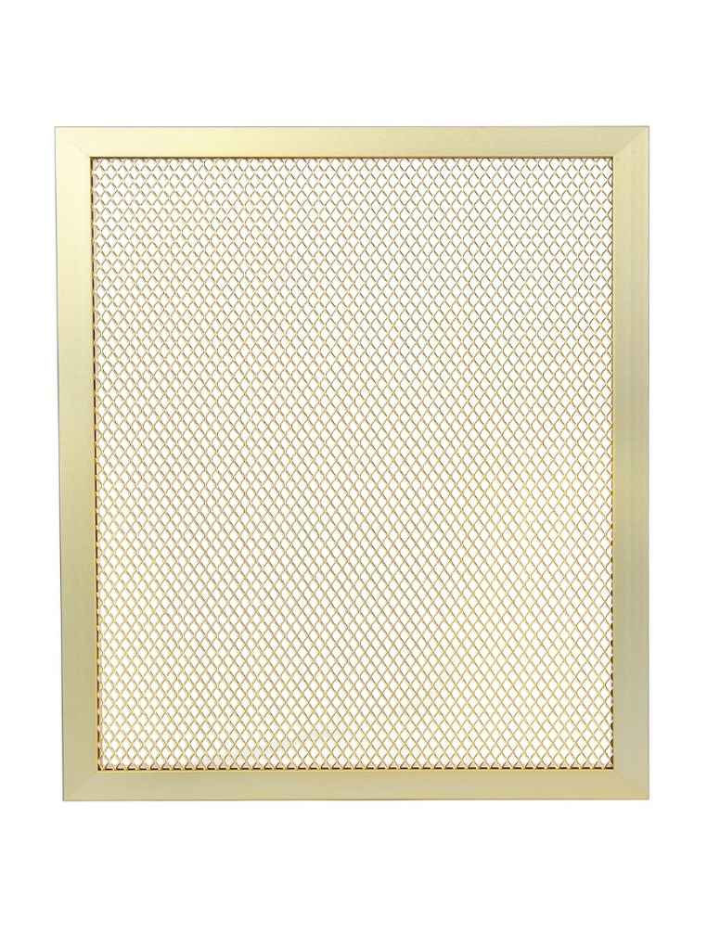
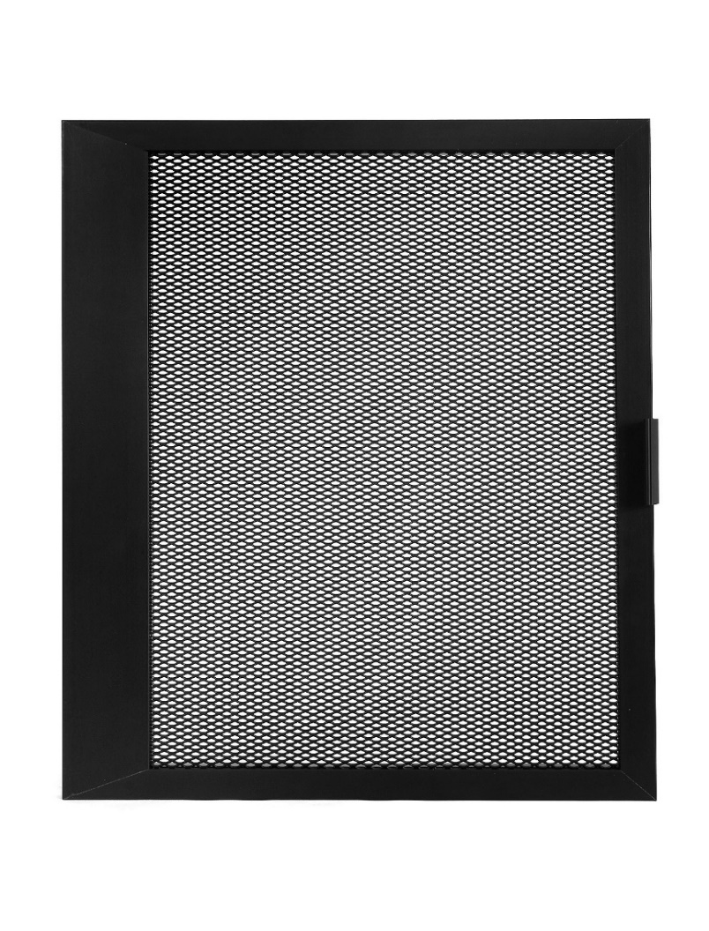

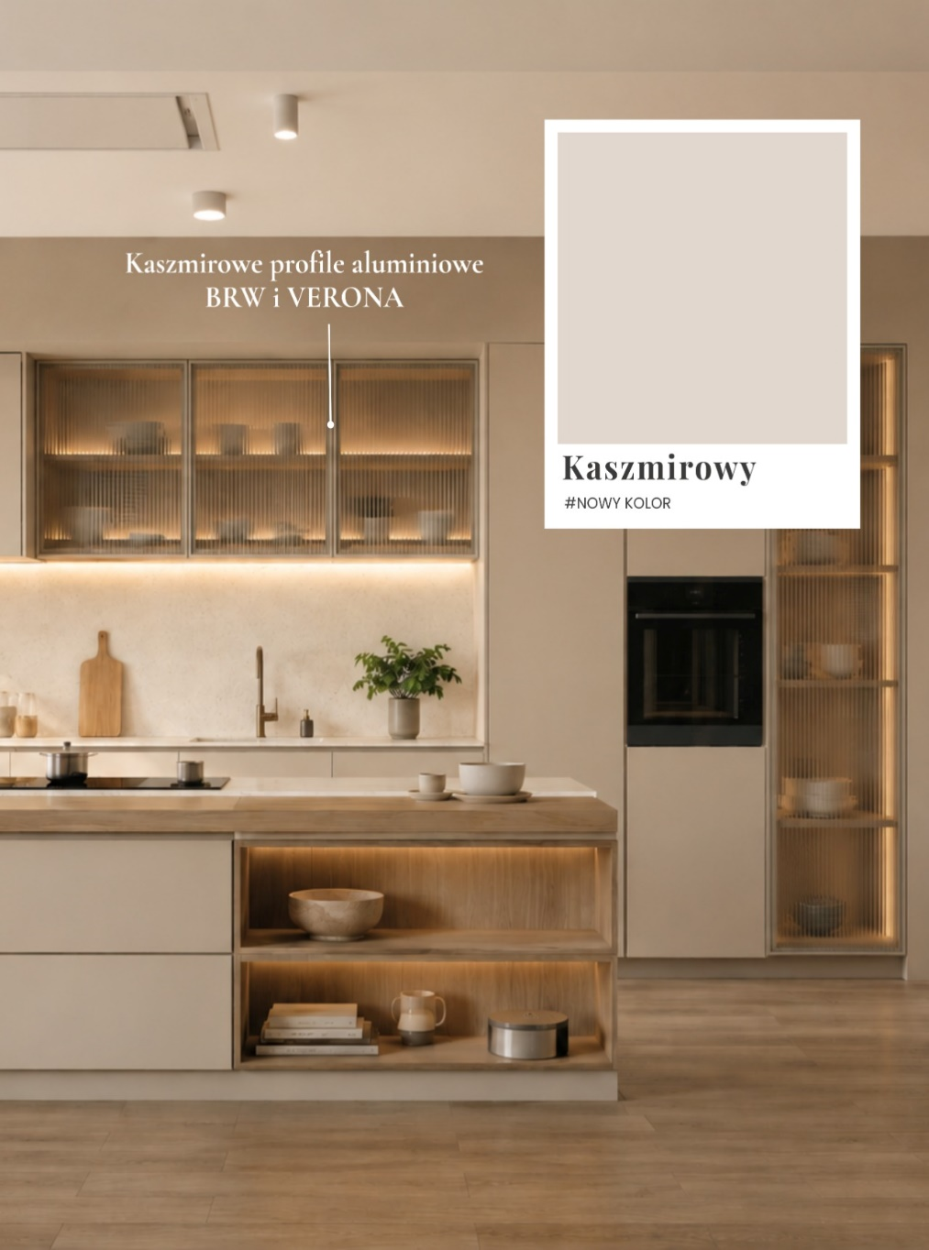
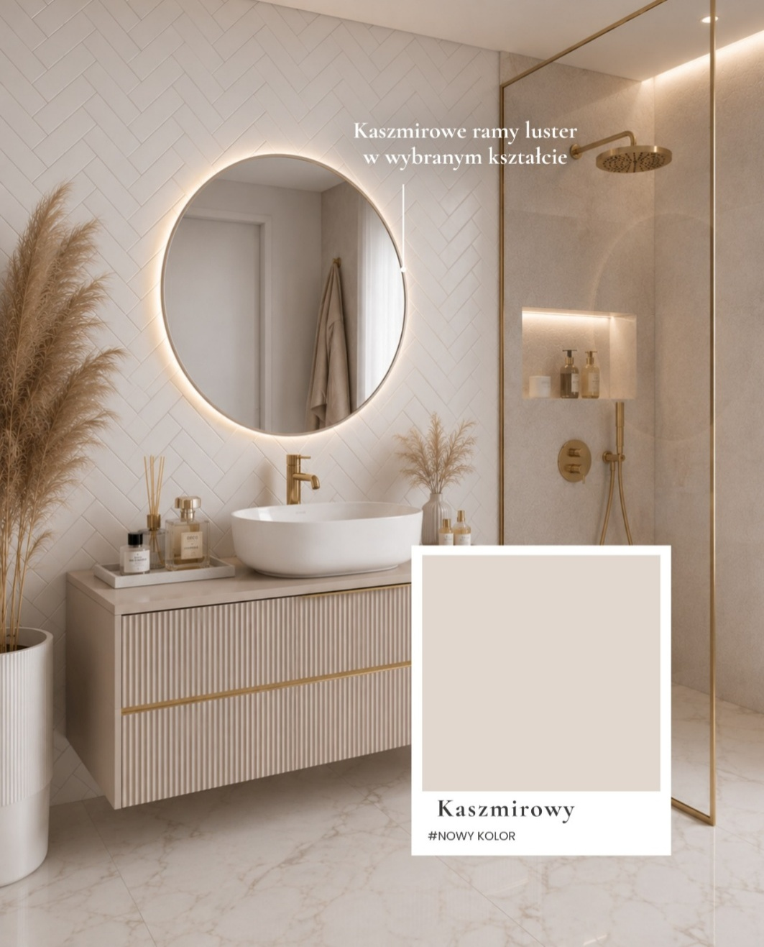
 |  |  |  |  |  |  |  |  | Úvod

LACOBEL

 | REF 0337 | REF 0627 | RAL 1015 | RAL 9010 | RAL 9007 | REF 1236 | RAL 7035 | RAL 1013

 | RAL 9003 | RAL 9006 | RAL 9005 | REF 1586 | RAL 3004 | RAL 8017 | RAL 0327 | RAL 0128

 | RAL 4006 | RAL 2001 | RAL 1014 | RAL 1435 | RAL 5002 | RAL 1604 | RAL 0667 | RAL 1164

MATELAC

 |  | RAL 9005 | RAL 1586 | RAL 3004 | BRĄZOWY LUSTRO | GRAFITOWY LUSTRO | RAL 9003

Výplň rámečku síťka
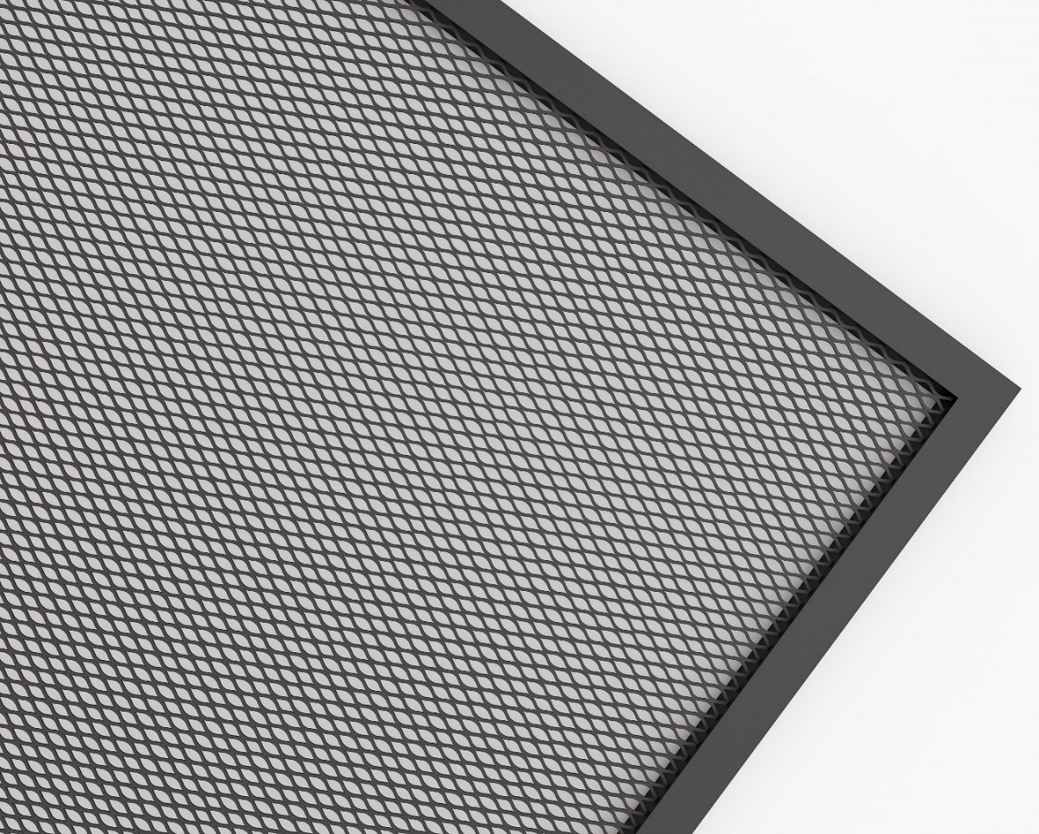

síťka alu zlatá - rozměr oka 10x6x1 mm - průhlednost 67 %
síťka ocel černá mat RAL 9005 – rozměr oka 8x4x1 mm - průhlednost 50%
síťka ocel bílá - rozměr oka 8x4x1 mm - průhlednost 50%
síťka elox - rozměr oka 10x6x1 mm - průhlednost 67 %

